山行報告書
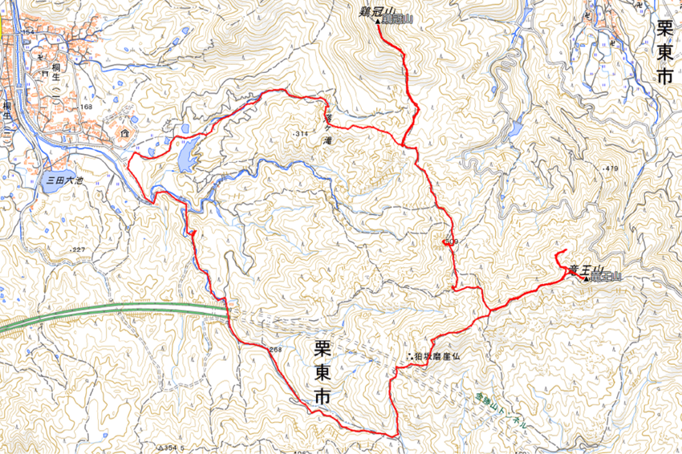
山行報告 |  |  |  |  |  | 報告者 | 棚橋 久明
●山 名 | 金勝アルプス(竜王山・鶏冠山) |  |  |  |  | 山 域 | 滋賀県

●山行目的 | 山を楽しむ
●山行期間 | ２０２３年１２月１７日（日） |  |  |  |  | 天 候 | 晴れ
●メンバー | ＣＬ | 棚橋 久明 | ＳＬ | 棚橋 園子 | 滝本 昌彦 |  | 伊藤 尚子

●コースタイム
上桐生登山口７：１０→落ちヶ滝→８：００→鶏冠山９：００→天狗岩１０：１０～１１：００→竜王山→後ろ天狗岩１２：０５～１２：１５狛坂摩崖仏１３：１０→登山口１４：２０

●現地の状況及び感想その他
全国的には大荒れの天気予報であっても、天気の条件が良さそうな金勝アルプスを登ることにした。一昨年登ったばかりだが、何回登っても岩の景観や琵琶湖などの展望も良くアップダウンも多くありトレーニングにもなって素晴らしい山だった。 前回と違うルートを通ったり、前回登ってないピークまで行ったりしながら、何回も岩登りを楽しんだ。 落ちヶ滝、鶏冠山、天狗岩、竜王山、摩崖仏などなど総じて金勝アルプスというそうで、＋予定よりたくさん巡り、楽しい山旅でした。会長が呆れるほど一日巨岩登りを楽しんで、おまけに巨岩での撮影時ふらついて、皆さんをドキッとさせてしまいました。すみません。これはヒヤリですね。（NAOKO）

●ヒヤリハット報告

●事故の有無（有の場合その詳しい状況と原因、対策）

●準備段階での問題点とその対策

